상품제안서
야외 캠핑 고온단열 양면 실리콘 코팅 피크닉 매트 XL (80X75) | 상품코드: F28770

 |  |  |  |  |  |  | 02-412-0044 | www.easy1.co.kr
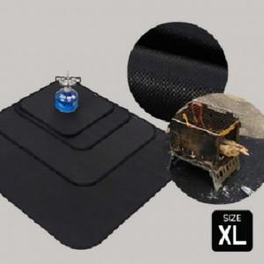

【상세/제작정보】 | 기본수량 미만 인쇄시 비용 추가.

【인쇄/포장옵션】 | 실크 / 포장불가능

【공급단가】 | 수량 | 40~ | 120~ | 500~ | 1,000~ | 2,000~
*VAT별도 | 단가 | 29,760원 | 29,260원 | 28,520원 | 28,020원 | 27,280원

【상품 URL】 | https://easy1.co.kr:443/src/goods_detail.php?gdno=28770

